Pengaturan
keterangan :

 | header / kolom berwarna hijau boleh di edit isinya atau boleh dikosongi
 | header / kolom berwarna kuning dinamis boleh dihapus kolomnya atau diubah nama kolomnya
 | header / kolom berwarna merah tidak boleh diubah nama kolomnya
 | jumlah baris bisa ditambah sampai tidak terbatas

1
 |  | 1 | Bukti Kas | 3353.RAG.001.055.D

2
 |  | 2 | Beban MAK | 524111

 |  | 3 | Nomor: | 7/KMK.02/2003
 |  |  | Tanggal: | 3 Januari 2003

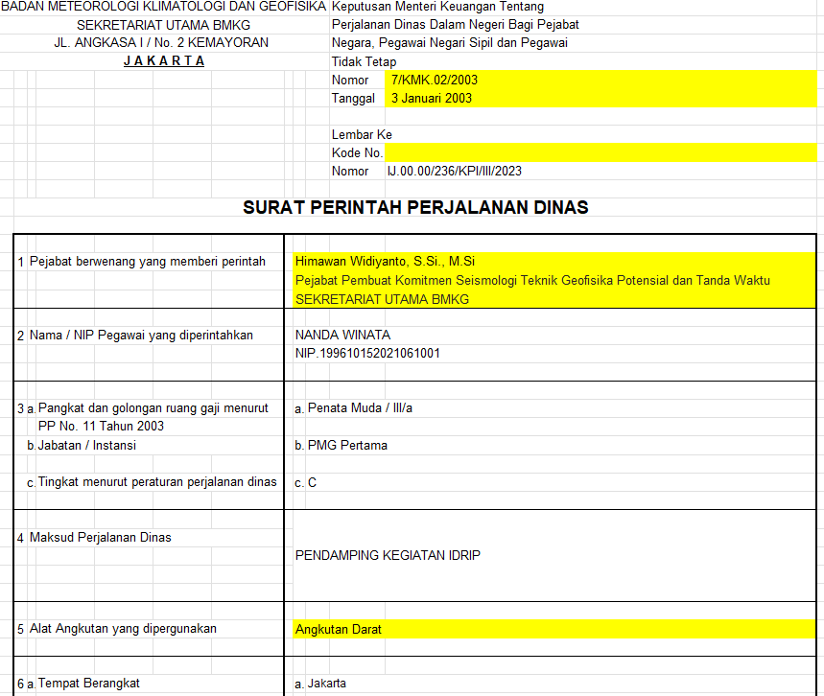
 |  | 4 | Kode No.

3
4
 |  | 5 | Pejabat… | Himawan Widiyanto, S.Si., M.Si
 |  |  |  | Pejabat Pembuat Komitmen Seismologi Teknik Geofisika Potensial dan Tanda Waktu
 |  |  |  | SEKRETARIAT UTAMA BMKG

 |  | 6 | angkutan | Angkutan Darat
5
 |  | 7 | instansi | BADAN METEOROLOGI KLIMATOLOGI DAN GEOFISIKA
 |  |  |  | PENGELOLAAN SEISMOLOGI TEKNIK GEOFISIKA POTENSIAL DAN TANDA WAKTU
 |  |  |  | SEKRETARIAT UTAMA BMKG

 |  | 8 | Mata Anggaran | 75.01.1.436766

 |  | 9 | TTD | PENGELOLAAN SEISMOLOGI TEKNIK GEOFISIKA POTENSIAL DAN TANDA WAKTU
 |  |  |  | SEKRETARIAT UTAMA BMKG

6
 |  |  |  | Himawan Widiyanto, S.Si., M.Si
 |  |  |  | NIP. 197510161998031002
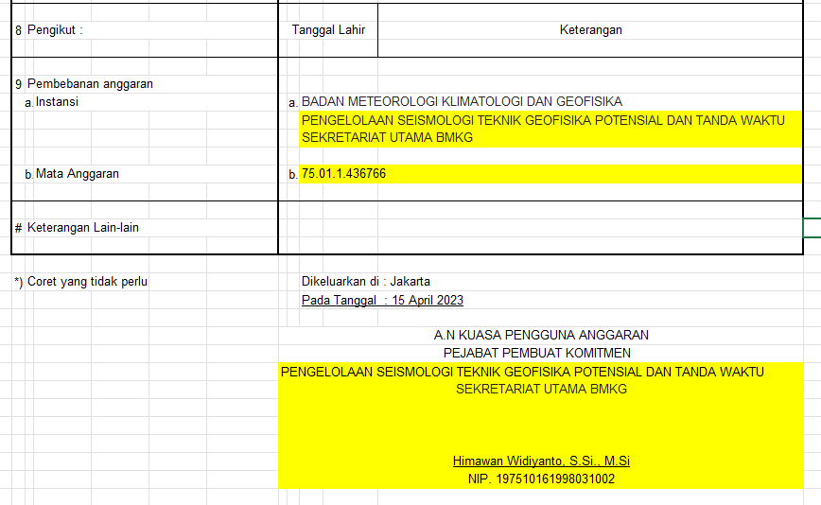
 |  | 10 | Diterima Dari | KUASA PENGGUNA ANGGARAN SEKRETARIAT UTAMA BMKG

7
 |  | 11 | Bendahara | HELMI ABADI, SE, MBA
 |  |  |  | NIP. 198012272006041004
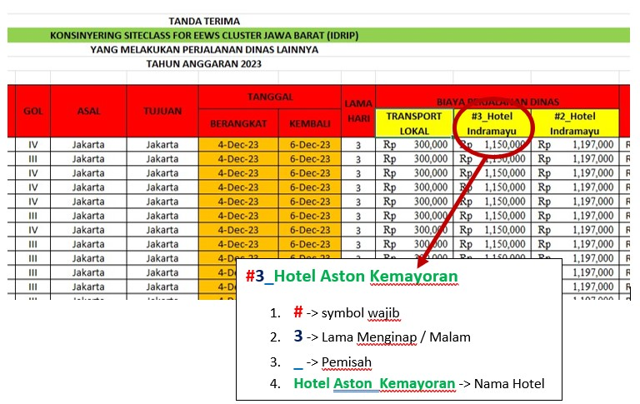
8

9

10

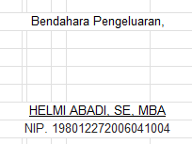

11

